2020_08_data
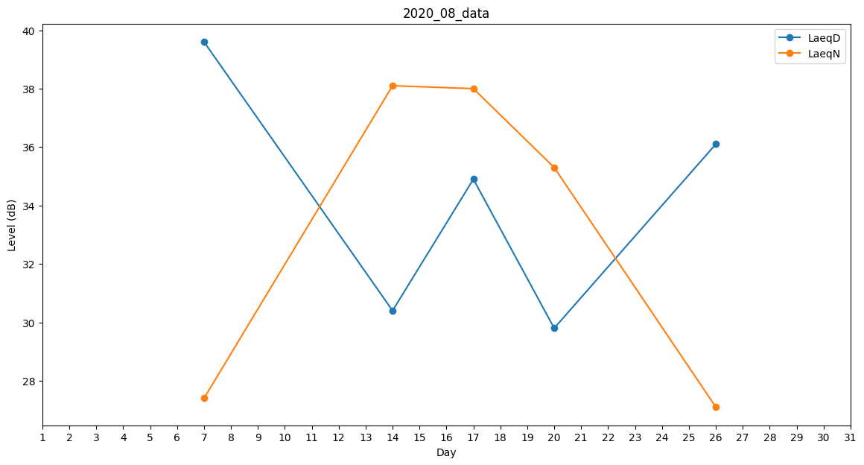
Day | LaeqD | LaeqN
1 | 0 | 0
2 | 0 | 27.1
3 | 32.7 | 0
4 | 0 | 0
5 | 28.5 | 0
6 | 27.8 | 0
7 | 39.6 | 27.4
8 | 32 | 0
9 | 0 | 0
10 | 0 | 0
11 | 33.7 | 0
12 | 0 | 0
13 | 0 | 0
14 | 30.4 | 38.1
15 | 0 | 33.4
16 | 36.1 | 0
17 | 34.9 | 38
18 | 34.8 | 0
19 | 0 | 0
20 | 29.8 | 35.3
21 | 31.8 | 0
22 | 35.6 | 0
23 | 0 | 0
24 | 0 | 0
25 | 0 | 0
26 | 36.1 | 27.1
27 | 24.1 | 0
28 | 0 | 30.5
29 | 39.6 | 0
30 | 0 | 0
31 | 0 | 0

